Konti tab+graf
ÚKOL
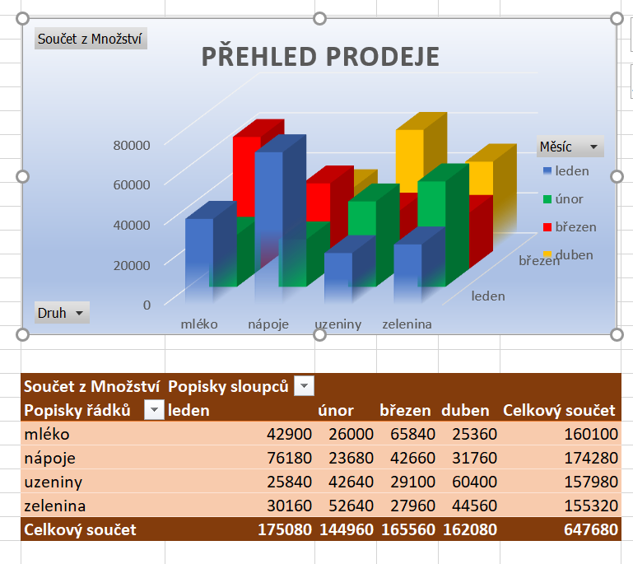

Měsíc | Rok | Druh | Prodejce | Oblast | Množství | Cena celkem
únor | 1995 | zelenina | Dvořák | jih | 2,560ks | 65,280 Kč
březen | 1985 | nápoje | Malý | jih | 2,560ks | 65,280 Kč
leden | 1990 | zelenina | Malý | jih | 2,560ks | 65,280 Kč
únor | 1995 | zelenina | Veselý | východ | 2,560ks | 65,280 Kč
leden | 1995 | nápoje | Malý | západ | 2,660ks | 67,830 Kč
leden | 1995 | nápoje | Veselý | jih | 2,660ks | 67,830 Kč
duben | 1995 | uzeniny | Veselý | sever | 2,760ks | 70,380 Kč
duben | 1995 | uzeniny | Veselý | západ | 2,760ks | 70,380 Kč
březen | 1995 | mléko | Veselý | jih | 2,860ks | 72,930 Kč
březen | 1995 | mléko | Veselý | západ | 2,860ks | 72,930 Kč
únor | 1994 | uzeniny | Dvořák | sever | 2,960ks | 75,480 Kč
únor | 1995 | uzeniny | Novák | západ | 2,960ks | 75,480 Kč
leden | 1994 | zelenina | Malý | jih | 3,060ks | 78,030 Kč
duben | 1994 | nápoje | Veselý | jih | 3,160ks | 80,580 Kč
duben | 1995 | nápoje | Veselý | západ | 3,160ks | 80,580 Kč
březen | 1994 | zelenina | Veselý | sever | 3,260ks | 83,130 Kč
březen | 1995 | zelenina | Veselý | západ | 3,260ks | 83,130 Kč
březen | 1984 | mléko | Malý | jih | 3,360ks | 85,680 Kč
leden | 1990 | zelenina | Malý | jih | 3,360ks | 85,680 Kč
únor | 1993 | uzeniny | Novák | jih | 3,360ks | 85,680 Kč
únor | 1995 | uzeniny | Novák | západ | 3,360ks | 85,680 Kč
leden | 1995 | nápoje | Novák | západ | 3,460ks | 88,230 Kč
leden | 1993 | nápoje | Veselý | západ | 3,460ks | 88,230 Kč
duben | 1995 | mléko | Novák | jih | 3,560ks | 90,780 Kč
duben | 1993 | mléko | Veselý | západ | 3,560ks | 90,780 Kč
březen | 1993 | uzeniny | Novák | jih | 3,660ks | 93,330 Kč
březen | 1993 | uzeniny | Novák | sever | 3,660ks | 93,330 Kč
únor | 1995 | mléko | Dvořák | jih | 3,760ks | 95,880 Kč
únor | 1992 | mléko | Dvořák | sever | 3,760ks | 95,880 Kč
leden | 1995 | nápoje | Malý | západ | 3,860ks | 98,430 Kč
duben | 1992 | mléko | Malý | sever | 3,960ks | 100,980 Kč
duben | 1992 | mléko | Novák | západ | 3,960ks | 100,980 Kč
únor | 1990 | zelenina | Dvořák | sever | 4,160ks | 106,080 Kč
únor | 1991 | zelenina | Dvořák | sever | 4,160ks | 106,080 Kč
únor | 1991 | zelenina | Veselý | sever | 4,160ks | 106,080 Kč
leden | 1990 | nápoje | Dvořák | sever | 4,260ks | 108,630 Kč
duben | 1995 | uzeniny | Dvořák | západ | 4,360ks | 111,180 Kč
duben | 1991 | uzeniny | Malý | sever | 4,360ks | 111,180 Kč
duben | 1991 | uzeniny | Veselý | západ | 4,360ks | 111,180 Kč
březen | 1995 | mléko | Dvořák | východ | 4,460ks | 113,730 Kč
únor | 1990 | uzeniny | Dvořák | sever | 4,560ks | 116,280 Kč
únor | 1990 | uzeniny | Dvořák | východ | 4,560ks | 116,280 Kč
leden | 1990 | zelenina | Malý | západ | 4,660ks | 118,830 Kč
duben | 1990 | nápoje | Veselý | jih | 4,760ks | 121,380 Kč
duben | 1990 | nápoje | Veselý | sever | 4,760ks | 121,380 Kč
duben | 1990 | nápoje | Veselý | západ | 4,760ks | 121,380 Kč
březen | 1990 | zelenina | Dvořák | sever | 4,860ks | 123,930 Kč
březen | 1990 | zelenina | Dvořák | sever | 4,860ks | 123,930 Kč
únor | 1989 | uzeniny | Dvořák | sever | 4,960ks | 126,480 Kč
únor | 1989 | uzeniny | Dvořák | východ | 4,960ks | 126,480 Kč
leden | 1989 | nápoje | Dvořák | východ | 5,060ks | 129,030 Kč
leden | 1989 | nápoje | Malý | sever | 5,060ks | 129,030 Kč
duben | 1989 | mléko | Dvořák | východ | 5,160ks | 131,580 Kč
duben | 1989 | mléko | Malý | sever | 5,160ks | 131,580 Kč
březen | 1989 | uzeniny | Dvořák | východ | 5,260ks | 134,130 Kč
březen | 1989 | uzeniny | Malý | sever | 5,260ks | 134,130 Kč
únor | 1988 | mléko | Dvořák | sever | 5,360ks | 136,680 Kč
březen | 1992 | zelenina | Malý | jih | 5,460ks | 139,230 Kč
leden | 1995 | zelenina | Novák | jih | 5,460ks | 139,230 Kč
leden | 1988 | mléko | Veselý | jih | 5,460ks | 139,230 Kč
duben | 1988 | zelenina | Veselý | jih | 5,560ks | 141,780 Kč
březen | 1988 | nápoje | Novák | západ | 5,660ks | 144,330 Kč
únor | 1987 | zelenina | Dvořák | sever | 5,760ks | 146,880 Kč
leden | 1987 | nápoje | Malý | západ | 5,860ks | 149,430 Kč
duben | 1987 | uzeniny | Veselý | jih | 5,960ks | 151,980 Kč
únor | 1986 | nápoje | Dvořák | jih | 6,160ks | 157,080 Kč
únor | 1985 | nápoje | Malý | jih | 6,160ks | 157,080 Kč
leden | 1992 | nápoje | Malý | jih | 6,260ks | 159,630 Kč
leden | 1985 | uzeniny | Malý | jih | 6,260ks | 159,630 Kč
březen | 1992 | zelenina | Novák | jih | 6,260ks | 159,630 Kč
leden | 1986 | uzeniny | Veselý | západ | 6,260ks | 159,630 Kč
duben | 1985 | zelenina | Malý | sever | 6,360ks | 162,180 Kč
duben | 1986 | zelenina | Malý | západ | 6,360ks | 162,180 Kč
březen | 1986 | nápoje | Novák | sever | 6,460ks | 164,730 Kč
únor | 1985 | mléko | Dvořák | sever | 6,560ks | 167,280 Kč
únor | 1984 | mléko | Malý | sever | 6,560ks | 167,280 Kč
leden | 1985 | uzeniny | Malý | sever | 6,660ks | 169,830 Kč
leden | 1985 | uzeniny | Novák | sever | 6,660ks | 169,830 Kč
duben | 1985 | uzeniny | Malý | východ | 6,760ks | 172,380 Kč
duben | 1985 | uzeniny | Veselý | východ | 6,760ks | 172,380 Kč
březen | 1985 | mléko | Novák | jih | 6,860ks | 174,930 Kč
únor | 1984 | zelenina | Dvořák | západ | 6,960ks | 177,480 Kč
leden | 1984 | mléko | Malý | sever | 7,060ks | 180,030 Kč
leden | 1984 | mléko | Malý | západ | 7,060ks | 180,030 Kč
duben | 1984 | zelenina | Malý | jih | 7,160ks | 182,580 Kč
duben | 1984 | zelenina | Malý | východ | 7,160ks | 182,580 Kč
březen | 1984 | nápoje | Malý | východ | 7,960ks | 202,980 Kč
březen | 1984 | nápoje | Novák | východ | 7,960ks | 202,980 Kč
únor | 1983 | zelenina | Malý | západ | 10,560ks | 269,280 Kč
leden | 1983 | nápoje | Veselý | západ | 10,660ks | 271,830 Kč
duben | 1983 | uzeniny | Novák | západ | 10,760ks | 274,380 Kč
březen | 1983 | mléko | Novák | západ | 10,860ks | 276,930 Kč
únor | 1982 | uzeniny | Dvořák | západ | 10,960ks | 279,480 Kč
leden | 1982 | zelenina | Malý | jih | 11,060ks | 282,030 Kč
březen | 1991 | mléko | Novák | jih | 11,060ks | 282,030 Kč
leden | 1991 | nápoje | Veselý | jih | 11,060ks | 282,030 Kč
duben | 1982 | nápoje | Novák | jih | 11,160ks | 284,580 Kč
březen | 1982 | uzeniny | Novák | jih | 11,260ks | 287,130 Kč
únor | 1981 | nápoje | Dvořák | západ | 11,360ks | 289,680 Kč
leden | 1981 | mléko | Malý | sever | 11,460ks | 292,230 Kč
duben | 1981 | uzeniny | Veselý | západ | 11,560ks | 294,780 Kč
březen | 1981 | mléko | Novák | jih | 11,660ks | 297,330 Kč
únor | 1980 | zelenina | Dvořák | jih | 11,760ks | 299,880 Kč
leden | 1991 | nápoje | Dvořák | jih | 11,860ks | 302,430 Kč
leden | 1980 | mléko | Malý | jih | 11,860ks | 302,430 Kč
březen | 1987 | mléko | Novák | jih | 11,860ks | 302,430 Kč
duben | 1980 | zelenina | Veselý | západ | 11,960ks | 304,980 Kč
březen | 1980 | nápoje | Veselý | západ | 12,060ks | 307,530 Kč

